Накладная-№3
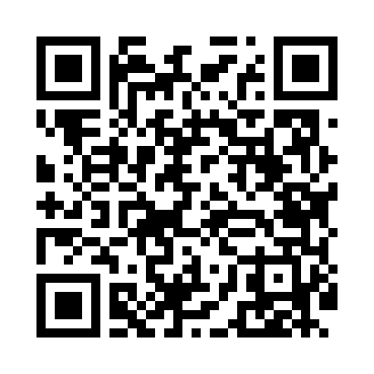
Номер товарно-транспортной накладной: |  |  | Торговый представитель: Kamol aka
Поставщик: Toshkent falcon fly 2 |  |  | Телефон торгового представителя: +998979626299
Дата отгрузки: 14.12.2025 |  |  | Контрагент: """" Klient
Дата консигнации: |  |  | Адрес:
Доставщик: |  |  | Телефон:
Телефон доставщика:
Время заказа: 14.12.2025 10:17:33
№ | Штрих-код | Название товаров (работ,услуг) | Количество | Количество в кейсе | Цена | Сумма
 |  |  | 18 |  |  | 682000
1 | 6905621392388 | Металл қошиқ DB-92-38 | 4 | 4 шт. | 43,000 | 172,000
2 | 6905621392395 | Металл санчқи DB-92-39 | 4 | 4 шт. | 43,000 | 172,000
3 | 6998798654656 | Металлическая подставка для Бумаги KD61-7915, Tissue Rack DB-2-18 | 6 | 6 шт. | 13,000 | 78,000
4 | 6988011013940 | Деревянная разделочная доска 40*30 DB-13-94 | 4 | 4 шт. | 65,000 | 260,000
Итого: 682000

